кот маркот
www.kotmarkot.ru
8 (499) 707-78-28
8 (495) 761-46-70
 |  |  |  |  |  |  |  |  |  | Ваш заказ на сумму:
Ваш менеджер________________________, тел:_________________________, e-mail: _______________@kotmarkot.ru
Наименование позиции | Цвета | Артикул | Размеры | Штрихкод | Фотография | Принт / компаньон | Цена за шт | ВАШ заказ в шт!!! | Сумма | - р.
Коллекция "Зимний мишка". Состав: футер с начесом
Боди | красные мишки | 9346 | 56 | 4627141049000 | 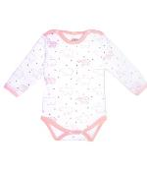 |  | 194.00 ₽ |  | 0.00 ₽
Боди |  | 9346 | 62 | 4627141049017 |  |  | 194.00 ₽ |  | 0.00 ₽
Боди |  | 9346 | 68 | 4627141049024 |  |  | 194.00 ₽ |  | 0.00 ₽
Боди |  | 9346 | 74 | 4627141049031 |  |  | 194.00 ₽ |  | 0.00 ₽
Боди |  | 9346 | 80 | 4627141049048 |  |  | 194.00 ₽ |  | 0.00 ₽
Боди |  | 9346 | 86 | 4627141049055 |  |  | 194.00 ₽ |  | 0.00 ₽
Боди | белый, красный | 9146 | 56 | 4627141043893 | 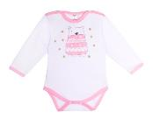 | 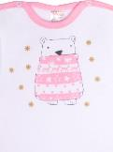 | 225.00 ₽ |  | 0.00 ₽
Боди |  | 9146 | 62 | 4627141043909 |  |  | 225.00 ₽ |  | 0.00 ₽
Боди |  | 9146 | 68 | 4627141043916 |  |  | 225.00 ₽ |  | 0.00 ₽
Боди |  | 9146 | 74 | 4627141043923 |  |  | 225.00 ₽ |  | 0.00 ₽
Боди |  | 9146 | 80 | 4627141043930 |  |  | 225.00 ₽ |  | 0.00 ₽
Боди |  | 9146 | 86 | 4627141043947 |  |  | 225.00 ₽ |  | 0.00 ₽
Джемпер | белый, красный | 7746 | 62 | 4627141049062 | 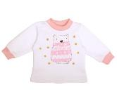 | 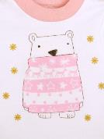 | 229.00 ₽ |  | 0.00 ₽
Джемпер |  | 7746 | 68 | 4627141049079 |  |  | 229.00 ₽ |  | 0.00 ₽
Джемпер |  | 7746 | 74 | 4627141049086 |  |  | 229.00 ₽ |  | 0.00 ₽
Джемпер |  | 7746 | 80 | 4627141049093 |  |  | 229.00 ₽ |  | 0.00 ₽
Джемпер |  | 7746 | 86 | 4627141049109 |  |  | 229.00 ₽ |  | 0.00 ₽
Джемпер |  | 7746 | 92 | 4627141049116 |  |  | 229.00 ₽ |  | 0.00 ₽
Штанишки | белый, красный | 5946 | 62 | 4627141043954 | 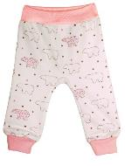 | 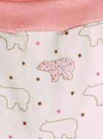 | 156.00 ₽ |  | 0.00 ₽
Штанишки |  | 5946 | 68 | 4627141043961 |  |  | 156.00 ₽ |  | 0.00 ₽
Штанишки |  | 5946 | 74 | 4627141043978 |  |  | 156.00 ₽ |  | 0.00 ₽
Штанишки |  | 5946 | 80 | 4627141043985 |  |  | 156.00 ₽ |  | 0.00 ₽
Штанишки |  | 5946 | 86 | 4627141043992 |  |  | 156.00 ₽ |  | 0.00 ₽
Штанишки |  | 5946 | 92 | 4627141044005 |  |  | 156.00 ₽ |  | 0.00 ₽
Ползунки | белый, красный | 5246 | 56 | 4627141049123 | 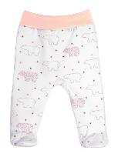 |  | 155.00 ₽ |  | 0.00 ₽
Ползунки |  | 5246 | 62 | 4627141049130 |  |  | 155.00 ₽ |  | 0.00 ₽
Ползунки |  | 5246 | 68 | 4627141049147 |  |  | 155.00 ₽ |  | 0.00 ₽
Ползунки |  | 5246 | 74 | 4627141049154 |  |  | 155.00 ₽ |  | 0.00 ₽
Ползунки |  | 5246 | 80 | 4627141049161 |  |  | 155.00 ₽ |  | 0.00 ₽
Ползунки |  | 5246 | 86 | 4627141049178 |  |  | 155.00 ₽ |  | 0.00 ₽
Комбинезон | белый, красный | 6146 | 56 | 4627141049185 | 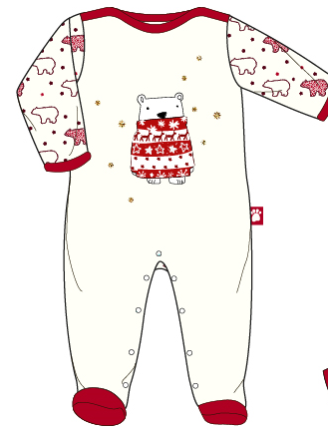 |  | 361.00 ₽ |  | 0.00 ₽
Комбинезон |  | 6146 | 62 | 4627141049192 |  |  | 361.00 ₽ |  | 0.00 ₽
Комбинезон |  | 6146 | 68 | 4627141049208 |  |  | 361.00 ₽ |  | 0.00 ₽
Комбинезон |  | 6146 | 74 | 4627141049215 |  |  | 361.00 ₽ |  | 0.00 ₽
Комбинезон |  | 6146 | 80 | 4627141049222 |  |  | 361.00 ₽ |  | 0.00 ₽
Комбинезон |  | 6146 | 86 | 4627141049239 |  |  | 361.00 ₽ |  | 0.00 ₽
Комбинезон | белый, красный | 6346 | 56 | 4627141044012 | 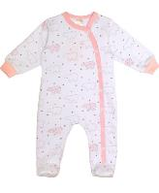 | 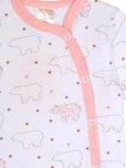 | 360.00 ₽ |  | 0.00 ₽
Комбинезон |  | 6346 | 62 | 4627141044029 |  |  | 360.00 ₽ |  | 0.00 ₽
Комбинезон |  | 6346 | 68 | 4627141044036 |  |  | 360.00 ₽ |  | 0.00 ₽
Комбинезон |  | 6346 | 74 | 4627141044043 |  |  | 360.00 ₽ |  | 0.00 ₽
Комбинезон |  | 6346 | 80 | 4627141044050 |  |  | 360.00 ₽ |  | 0.00 ₽
Комбинезон |  | 6346 | 86 | 4627141044067 |  |  | 360.00 ₽ |  | 0.00 ₽
Пижама | белый, красный | 15346 | 86 | 4627141044111 | 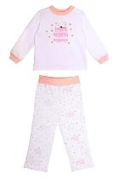 | 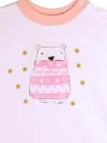 | 380.00 ₽ |  | 0.00 ₽
Пижама |  | 15346 | 92 | 4627141044128 |  |  | 380.00 ₽ |  | 0.00 ₽
Пижама |  | 15346 | 98 | 4627141044135 |  |  | 380.00 ₽ |  | 0.00 ₽
Пижама |  | 15346 | 104 | 4627141044142 |  |  | 380.00 ₽ |  | 0.00 ₽
Пижама |  | 15346 | 110 | 4627141044159 |  |  | 380.00 ₽ |  | 0.00 ₽
Пижама |  | 15346 | 116 | 4627141044166 |  |  | 380.00 ₽ |  | 0.00 ₽
Пинетки | белый, красный | 1246 | б\р | 4627141049246 |  |  | 70.00 ₽ |  | 0.00 ₽
Шапочка | белый, красный | 8546 | 36 | 4627141049253 |  |  | 69.00 ₽ |  | 0.00 ₽
Шапочка |  | 8546 | 40 | 4627141049260 |  |  | 69.00 ₽ |  | 0.00 ₽
Шапочка |  | 8546 | 44 | 4627141049277 |  |  | 69.00 ₽ |  | 0.00 ₽
Шапочка |  | 8546 | 48 | 4627141049284 |  |  | 69.00 ₽ |  | 0.00 ₽
Шапочка |  | 8446 | 36 | 4627141044173 |  |  | 69.00 ₽ |  | 0.00 ₽
Шапочка |  | 8446 | 40 | 4627141044180 |  |  | 69.00 ₽ |  | 0.00 ₽
Шапочка |  | 8446 | 44 | 4627141044197 |  |  | 69.00 ₽ |  | 0.00 ₽
Шапочка |  | 8446 | 48 | 4627141044203 |  |  | 69.00 ₽ |  | 0.00 ₽
Чепчик | белый, красный | 8246 | 36 | 4627141049291 |  |  | 48.00 ₽ |  | 0.00 ₽
Чепчик |  | 8246 | 40 | 4627141049307 |  |  | 48.00 ₽ |  | 0.00 ₽
Чепчик |  | 8246 | 44 | 4627141049314 |  |  | 48.00 ₽ |  | 0.00 ₽
Чепчик |  | 8246 | 48 | 4627141049321 |  |  | 48.00 ₽ |  | 0.00 ₽
Боди | Футер с начесом | 9145 | 56 | 4627141044210 | 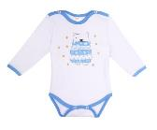 | 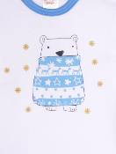 | 225.00 ₽ |  | 0.00 ₽
Боди | Футер с начесом | 9145 | 62 | 4627141044227 |  |  | 225.00 ₽ |  | 0.00 ₽
Боди | Футер с начесом | 9145 | 68 | 4627141044234 |  |  | 225.00 ₽ |  | 0.00 ₽
Боди | Футер с начесом | 9145 | 74 | 4627141044241 |  |  | 225.00 ₽ |  | 0.00 ₽
Боди | Футер с начесом | 9145 | 80 | 4627141044258 |  |  | 225.00 ₽ |  | 0.00 ₽
Боди | Футер с начесом | 9145 | 86 | 4627141044265 |  |  | 225.00 ₽ |  | 0.00 ₽
Боди | Футер с начесом | 9345 | 56 | 4627141049338 | 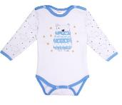 |  | 225.00 ₽ |  | 0.00 ₽
Боди | Футер с начесом | 9345 | 62 | 4627141049345 |  |  | 225.00 ₽ |  | 0.00 ₽
Боди | Футер с начесом | 9345 | 68 | 4627141049352 |  |  | 225.00 ₽ |  | 0.00 ₽
Боди | Футер с начесом | 9345 | 74 | 4627141049369 |  |  | 225.00 ₽ |  | 0.00 ₽
Боди | Футер с начесом | 9345 | 80 | 4627141049376 |  |  | 225.00 ₽ |  | 0.00 ₽
Боди | Футер с начесом | 9345 | 86 | 4627141049383 |  |  | 225.00 ₽ |  | 0.00 ₽
Джемпер | Футер с начесом | 7745 | 62 | 4627141048294 |  |  | 229.00 ₽ |  | 0.00 ₽
Джемпер | Футер с начесом | 7745 | 68 | 4627141048300 |  |  | 229.00 ₽ |  | 0.00 ₽
Джемпер | Футер с начесом | 7745 | 74 | 4627141048317 |  |  | 229.00 ₽ |  | 0.00 ₽
Джемпер | Футер с начесом | 7745 | 80 | 4627141048324 |  |  | 229.00 ₽ |  | 0.00 ₽
Джемпер | Футер с начесом | 7745 | 86 | 4627141048331 |  |  | 229.00 ₽ |  | 0.00 ₽
Джемпер | Футер с начесом | 7745 | 92 | 4627141048348 |  |  | 229.00 ₽ |  | 0.00 ₽
Штанишки | Футер с начесом | 5945 | 62 | 4627141044272 | 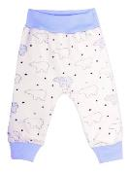 | 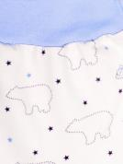 | 156.00 ₽ |  | 0.00 ₽
Штанишки | Футер с начесом | 5945 | 68 | 4627141044289 |  |  | 156.00 ₽ |  | 0.00 ₽
Штанишки | Футер с начесом | 5945 | 74 | 4627141044296 |  |  | 156.00 ₽ |  | 0.00 ₽
Штанишки | Футер с начесом | 5945 | 80 | 4627141044302 |  |  | 156.00 ₽ |  | 0.00 ₽
Штанишки | Футер с начесом | 5945 | 86 | 4627141044319 |  |  | 156.00 ₽ |  | 0.00 ₽
Штанишки | Футер с начесом | 5945 | 92 | 4627141044326 |  |  | 156.00 ₽ |  | 0.00 ₽
Ползунки | Футер с начесом | 5245 | 56 | 4627141048355 | 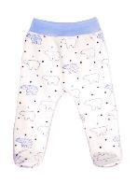 |  | 155.00 ₽ |  | 0.00 ₽
Ползунки | Футер с начесом | 5245 | 62 | 4627141048362 |  |  | 155.00 ₽ |  | 0.00 ₽
Ползунки | Футер с начесом | 5245 | 68 | 4627141048379 |  |  | 155.00 ₽ |  | 0.00 ₽
Ползунки | Футер с начесом | 5245 | 74 | 4627141048386 |  |  | 155.00 ₽ |  | 0.00 ₽
Ползунки | Футер с начесом | 5245 | 80 | 4627141048393 |  |  | 155.00 ₽ |  | 0.00 ₽
Ползунки | Футер с начесом | 5245 | 86 | 4627141048409 |  |  | 155.00 ₽ |  | 0.00 ₽
Комбинезон | Футер с начесом | 6345 | 56 | 4627141044333 | 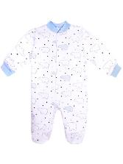 | 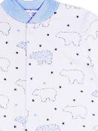 | 360.00 ₽ |  | 0.00 ₽
Комбинезон | Футер с начесом | 6345 | 62 | 4627141044340 |  |  | 360.00 ₽ |  | 0.00 ₽
Комбинезон | Футер с начесом | 6345 | 68 | 4627141044357 |  |  | 360.00 ₽ |  | 0.00 ₽
Комбинезон | Футер с начесом | 6345 | 74 | 4627141044364 |  |  | 360.00 ₽ |  | 0.00 ₽
Комбинезон | Футер с начесом | 6345 | 80 | 4627141044371 |  |  | 360.00 ₽ |  | 0.00 ₽
Комбинезон | Футер с начесом | 6345 | 86 | 4627141044388 |  |  | 360.00 ₽ |  | 0.00 ₽
Комбинезон | Футер с начесом | 6245 | 56 | 4627141048416 |  |  | 361.00 ₽ |  | 0.00 ₽
Комбинезон | Футер с начесом | 6245 | 62 | 4627141048423 |  |  | 361.00 ₽ |  | 0.00 ₽
Комбинезон | Футер с начесом | 6245 | 68 | 4627141048430 |  |  | 361.00 ₽ |  | 0.00 ₽
Комбинезон | Футер с начесом | 6245 | 74 | 4627141048447 |  |  | 361.00 ₽ |  | 0.00 ₽
Комбинезон | Футер с начесом | 6245 | 80 | 4627141048454 |  |  | 361.00 ₽ |  | 0.00 ₽
Комбинезон | Футер с начесом | 6245 | 86 | 4627141048461 |  |  | 361.00 ₽ |  | 0.00 ₽
Пижама | Футер с начесом | 16345 | 86 | 4627141044432 | 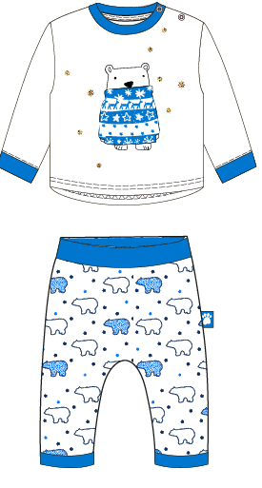 |  | 380.00 ₽ |  | 0.00 ₽
Пижама | Футер с начесом | 16345 | 92 | 4627141044449 |  |  | 380.00 ₽ |  | 0.00 ₽
Пижама | Футер с начесом | 16345 | 98 | 4627141044456 |  |  | 380.00 ₽ |  | 0.00 ₽
Пижама | Футер с начесом | 16345 | 104 | 4627141044463 |  |  | 380.00 ₽ |  | 0.00 ₽
Пижама | Футер с начесом | 16345 | 110 | 4627141044470 |  |  | 380.00 ₽ |  | 0.00 ₽
Пижама | Футер с начесом | 16345 | 116 | 4627141044487 |  |  | 380.00 ₽ |  | 0.00 ₽
Пинетки | Футер с начесом | 1245 | б\р | 4627141048478 |  |  | 70.00 ₽ |  | 0.00 ₽
Шапочка | Футер с начесом | 8545 | 36 | 4627141048485 |  |  | 69.00 ₽ |  | 0.00 ₽
Шапочка | Футер с начесом | 8545 | 40 | 4627141048492 |  |  | 69.00 ₽ |  | 0.00 ₽
Шапочка | Футер с начесом | 8545 | 44 | 4627141048508 |  |  | 69.00 ₽ |  | 0.00 ₽
Шапочка | Футер с начесом | 8545 | 48 | 4627141048515 |  |  | 69.00 ₽ |  | 0.00 ₽
Шапочка с ушками | Футер с начесом | 8445 | 36 | 4627141044494 |  |  | 69.00 ₽ |  | 0.00 ₽
Шапочка с ушками | Футер с начесом | 8445 | 40 | 4627141044500 |  |  | 69.00 ₽ |  | 0.00 ₽
Шапочка с ушками | Футер с начесом | 8445 | 44 | 4627141044517 |  |  | 69.00 ₽ |  | 0.00 ₽
Шапочка с ушками | Футер с начесом | 8445 | 48 | 4627141044524 |  |  | 69.00 ₽ |  | 0.00 ₽

